วัน-สัปดาห์
บริษัท โตโยต้านนทบุรี ผู้จำหน่ายโตโยต้า จำกัด
ตารางการตรวจเช็คและบำรุงรักษา เครื่องเจียรจานเบรค แบบตั้งพื้น เดือน.........................พ.ศ.............
แผนก.......................................สาขา......................
 |  |  |  |  |  |  |  |  |  |  |  |  |  |  |  |  |  |  |  |  |  |  |  |  |  |  | ตำแหน่งที่ตั้ง

ผู้จัดการศูนย์บริการ |  |  | ผช.ผจก. / จนท. แผนกซ่อมบำรุง |  |  |  |  |  |  |  |  |  |  |  |  |  |  |  |  |  |  |  |  |  |  |  | ผู้รับผิดชอบ

ประจำวัน | ลำดับ | รายการตรวจเช็ค | รายละเอียดในการตรวจเช็ค ( ภาพประกอบหน้าที่ 1/3 ) |  | 1 | 2 | 3 | 4 | 5 | 6 | 7 | 8 | 9 | 10 | 11 | 12 | 13 | 14 | 15 | 16 | 17 | 18 | 19 | 20 | 21 | 22 | 23 | 24 | 25 | 26 | 27 | 28 | 29 | 30 | 31
 | 1 | ตรวจสอบแกนเพลา | ให้ทำการเปิดเครื่องแล้วดูที่ตัวแกนเพลาต้องไม่แกว่ง
 | 2 | ตรวจเช็คมือหมุน | ตรวจสอบตัวมือหมุนทั้ง 4 จุด ต้องหมุนได้คล่องทั้งหมุนซ้ายและหมุนขวา
 |  | และรางสไลด์ | ไม่ติดขัด ขณะหมุนตัวสไลด์ต้องเลื่อนเข้าออกได้ ไม่สะดุด
 | 3 | การทดสอบเดินเครื่องเปล่า | เสียบปลั๊กเปิดสวิตช์ไฟส่องสว่าง ดูแกนเพลาและมีดกลึงต้องไม่มีสิ่งกีดขวาง
 |  |  | เปิดสวิตช์ให้แกนเพลาหมุน เลื่อนสไลด์มีดกลึงเข้า 2 cm และเปิดสวิตช์
 |  |  | DISC FEED จนรางสไลด์เลื่อนกลับมาชนตัวสวิตช์ให้ OFF
 | 4 | ตรวจสอบระบบไฟฟ้า | ตรวจสอบสายไฟและปลั๊กต้องไม่แตก ฉีก ขาด
 | 5 | ตรวจสอบตัวมีดกลึง | ตัวมีดกลึงด้านที่ใช้งาน ที่ปลายมีดต้องไม่แตกหรือปิ่น
 |  |  | หมายเหตุ : ใบมีด 1 ใบ เปลี่ยนมุมได้ 3 ครั้ง ถ้าชำรุดทั้งหมดให้เปลี่ยนใบใหม่
ลงชื่อช่างผู้รับผิดชอบ
ลงชื่อผู้ตรวจสอบ ( หัวหน้างาน )

ประจำสัปดาห์ | ลำดับ | รายการตรวจเช็ค | รายละเอียดในการตรวจเช็ค ( ภาพประกอบหน้าที่ 1/3 ) |  | สัปดาห์ที่ 1 |  |  |  |  |  |  |  | สัปดาห์ที่ 2 |  |  |  |  |  |  |  | สัปดาห์ที่ 3 |  |  |  |  |  |  |  | สัปดาห์ที่ 4
 | 6 | ทำความสะอาดและการหล่อลื่น | 6.1 ใช้แปรงทำความสะอาดเศษเหล็กบนเครื่องและตามจุดรางเลื่อน ห้ามใช้ลมเป่า
 |  |  | 6.2 ใช้น้ำมันจักรหล่อลื่นตามจุดรางเลื่อนของตัวเครื่องและตัวแกนเพลา
 | 7 | ตรวจสอบชุดอุปกรณ์ประจำเครื่อง | ตรวจสอบอุปกรณ์ประจำเครื่องให้ครบตามมาตรฐานของเครื่อง และทำความสะอาดด้วยผ้า

 | 8 | ทำความสะอาดอะแดปเตอร์ | เช็ดและทำความสะอาดตัวอะแดปเตอร์ด้วยผ้าชุบน้ำมันจักรทุกชิ้น
ลงชื่อช่างผู้รับผิดชอบ
ลงชื่อผู้ตรวจสอบ ( หัวหน้างาน )

ü
û
ข้อปฏิบัติ |  |  |  | สัญลักษณ์ | บันทึกปัญหาที่พบและแนวทางการแก้ไข
1.ต้องตรวจเช็คตามหัวข้อที่กำหนดก่อนเริ่มปฏิบัติงานทุกวัน |  |  |  | ปกติ | วันที่ |  |  |  | ปัญหาที่พบ |  |  |  |  |  |  |  |  |  |  | แนวทางแก้ไข |  |  |  |  |  |  |  |  |  |  |  | ผู้บันทึก
2.หากพบว่ามีปัญหาให้แจ้งหัวหน้าช่างทันที |  |  |  | ไม่ปกติ
3.กรณีพบความผิดปกติหรือใช้งานไม่ได้ต้องแขวนป้ายห้ามใช้งาน |  |  |  | แก้ไขแล้ว
และแจ้งหัวหน้าให้รีบดำเนินการแจ้งซ่อมตามขั้นตอน

เอกสารฉบับที่ / วันที่ออกเอกสาร / วันที่มีผลบังคับใช้ : 2 / 20/06/2563 / 01/07/2563 |  |  |  |  |  |  |  |  |  |  |  |  |  |  |  |  |  |  |  |  |  |  |  |  |  |  |  | EF-OFF-181

เดือน
บริษัท โตโยต้านนทบุรี ผู้จำหน่ายโตโยต้า จำกัด
แบบฟอร์มมาตรฐานการตรวจเช็คสภาพ เครื่องเจียรจานเบรค แบบตั้งพื้น พ.ศ.............
แผนก.......................................สาขา......................

ประจำเดือน | ลำดับ | รายการตรวจเช็ค | รายละเอียดในการตรวจเช็ค ( ภาพประกอบหน้าที่ 2/3 ) |  | ......ม.ค. | ......ก.พ. | .......มี.ค. |  | ......เม.ย. | ......พ.ค. | ......มิ.ย. | ......ก.ค. | ......ส.ค. | .......ก.ย. | .......ต.ค. | ......พ.ย. |  | ........ธ.ค.
 | 1 | ตรวจสอบแหล่งจ่ายไฟฟ้าและวัดค่ากระแสเครื่อง | 1.1 ตรวจสอบระบบแรงเคลื่อนไฟฟ้ามีแรงดัน 380 V 3 เฟส
 |  |  | 1.2 ตรวจวัดกระแสไฟฟ้าขณะเดินตัวเปล่าและบันทึกค่าลงในตาราง
 | 2 | ตรวจสอบสายพาน | ตัวสายพานต้องไม่แตกหรือฉีกขาดหากพบสายพานชำรุด ให้เปลี่ยนทันที
 | 3 | ตรวจสอบระดับน้ำมันเกียร์ | ระดับน้ำมันจะต้องอยู่สูงกว่าครึ่งของช่องดูน้ำมัน
 | 4 | ตรวจสภาพของตัวเครื่อง | ตรวจดูรอยบิดเบี้ยวหรือชำรุด ของชิ้นส่วนด้วยสายตา หากพบให้เปลี่ยนทันที
 | 5 | ตรวจสอบตัวสวิตช์ | ตรวจสอบตัวสวิตช์คันโยกทั้ง 3 ตัว และสวิตช์ปรับความเร็วรอบ
 |  |  | สวิตช์ต้องกดได้ และต้องหมุนปรับใช้งานได้ตามที่ต้องการ ไม่ฝืด
ลงชื่อผู้ตรวจเช็ค (ช่างซ่อมบำรุง)
ลงชื่อผู้ตรวจสอบ (หัวหน้างาน)

ü
û
ข้อปฏิบัติ |  |  |  | สัญลักษณ์ | บันทึกปัญหาที่พบและแนวทางการแก้ไข
1. ต้องตรวจเช็คตามหัวข้อที่กำหนดก่อนเริ่มปฏิบัติงานทุกวัน |  |  |  | ปกติ | วันที่ |  |  | ปัญหาที่พบ |  |  |  |  | แนวทางแก้ไข |  |  |  | ผู้บันทึก
2. หากพบว่ามีปัญหาให้แจ้งหัวหน้าช่างทันที |  |  |  | ไม่ปกติ
3. กรณีพบความผิดปกติหรือใช้งานไม่ได้ต้องแขวนป้ายห้ามใช้งาน |  |  |  | แก้ไขแล้ว
และแจ้งหัวหน้าให้รีบดำเนินการแจ้งซ่อมตามขั้นตอน

เอกสารฉบับที่ / วันที่ออกเอกสาร / วันที่มีผลบังคับใช้ : 2 / 20/06/2563 / 01/07/2563 |  |  |  |  |  |  |  |  |  |  |  |  |  |  |  | EF-OFF-181

เครื่องเจียรจานแท่น (วัน สัปด)
บริษัท โตโยต้านนทบุรี ผู้จำหน่ายโตโยต้า จำกัด
รายละเอียดตารางการตรวจเช็คและบำรุงรักษา เครื่องเจียรจานเบรก แบบตั้งพื้น ประจำวัน และประจำสัปดาห์
ยี่ห้อ HOFMANN รุ่น TRUECUT 401

4
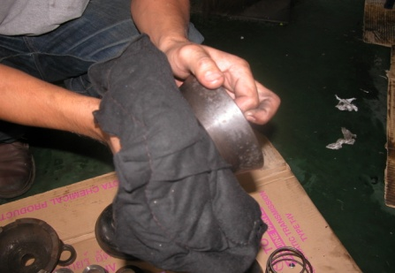
8
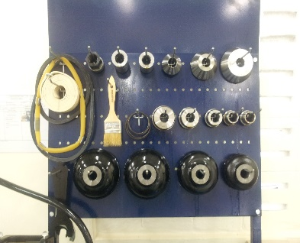
7
 | ลำดับ | รายการตรวจเช็ค | รายละเอียดในการตรวจเช็ค ประจำวัน
 | 1 | ตรวจสอบแกนเพลา | การตรวจเช็คแกนเพลา ให้ทำการเปิดเครื่องแล้วดูที่ตัวแกนเพลาต้องไม่แกว่ง
 | 2 | ตรวจเช็คมือหมุน | ตรวจสอบตัวมือหมุนทั้ง 4 จุด ต้องหมุนได้คล่องทั้งหมุนซ้ายและหมุนขวาไม่ติดขัด
 |  | และรางสไลด์ | ขณะหมุนตัวสไลด์ต้องเลื่อนเข้าออกได้ ไม่สะดุด
 | 3 | การทดสอบเดินเครื่องเปล่า | เสียบปลั๊กเปิดสวิตซ์ไฟส่องสว่าง ดูแกนเพลาและมีดกลึงต้องไม่มีสิ่งกีดขวาง เปิดสวิตซ์ให้แกนเพลาหมุน
 |  |  | เลื่อนสไลด์มีดกลึงเข้า 2 cm และเปิดสวิตช์ DISC FEED จนรางสไลด์เลื่อนกลับมาชนตัวสวิตช์ให้ OFF
6.1
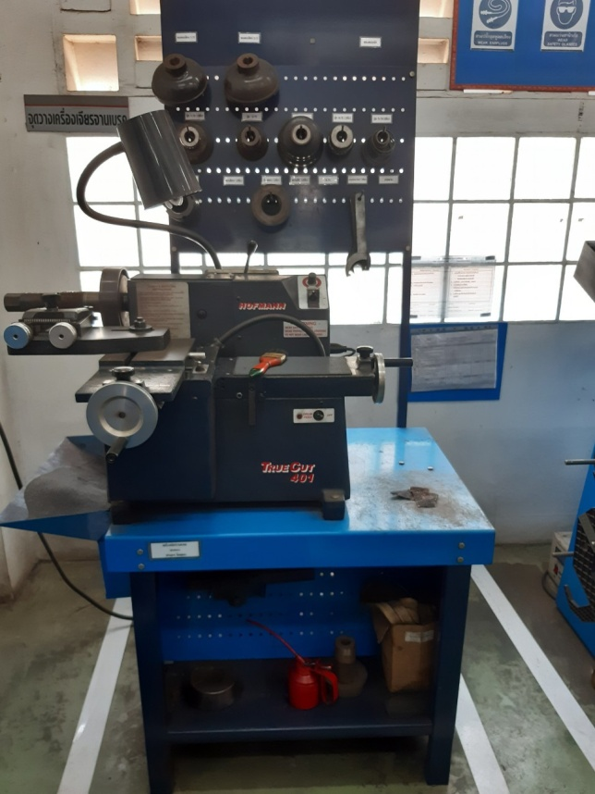
 | 4 | ตรวจสอบระบบไฟฟ้า | ตรวจสอบสายไฟและปลั๊กต้องไม่แตก ฉีก ขาด
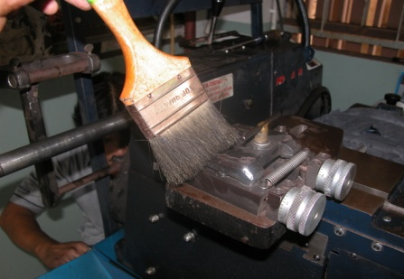
 | 5 | ตรวจสอบตัวมีดกลึง | ตัวมีดกลึงด้านที่ใช้งาน ที่ปลายมีดต้องไม่แตกหรือปิ่น
 |  |  | (ใบมีด 1 ใบ เปลี่ยนมุมได้ 3 ครั้ง ถ้าชำรุดทั้งหมดให้เปลี่ยนใบใหม่)

 | ลำดับ | รายการตรวจเช็ค | รายละเอียดในการตรวจเช็ค ประจำสัปดาห์
 | 6 | ทำความสะอาดและการหล่อลื่น | 6.1 ใช้แปรงทำความสะอาดเศษเหล็กบนตัวเครื่องและตามจุดรางเลื่อน ห้ามใช้ลมเป่าเศษเหล็กโดยเด็ดขาด
 |  |  | 6.2 ใช้น้ำมันจักรหล่อลื่นตามจุดรางเลื่อนของตัวเครื่องและตัวแกนเพลา
6.2
2
 | 7 | ตรวจสอบชุดอุปกรณ์ ประจำเครื่อง | ตรวจสอบอุปกรณ์ประจำเครื่องให้ครบตามมาตรฐานของเครื่อง และทำความสะอาดด้วยผ้า
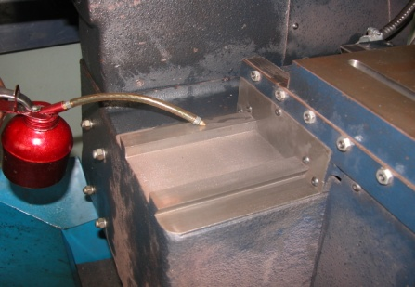
 | 8 | ทำความสะอาดอะแดปเตอร์ | เช็ดและทำความสะอาดตัวอะแดปเตอร์ด้วยผ้าชุบน้ำมันจักรทุกชิ้น

1

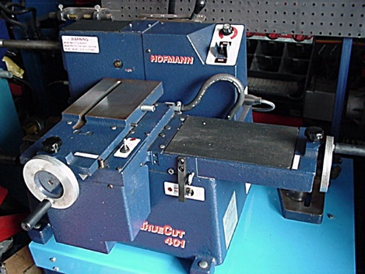
3
3

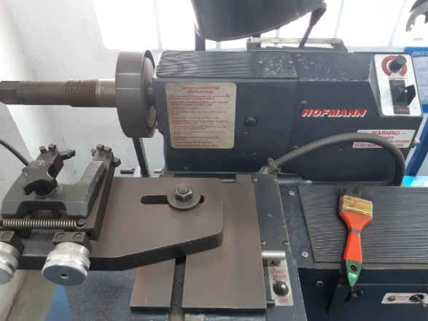

3

5

เครื่องเจียรจานแท่น (เดือน)
บริษัท โตโยต้านนทบุรี ผู้จำหน่ายโตโยต้า จำกัด
รายละเอียดตารางการตรวจเช็คและบำรุงรักษา เครื่องเจียรจานเบรก แบบตั้งพื้น ประจำเดือน
ยี่ห้อ HOFMANN รุ่น TRUECUT 401

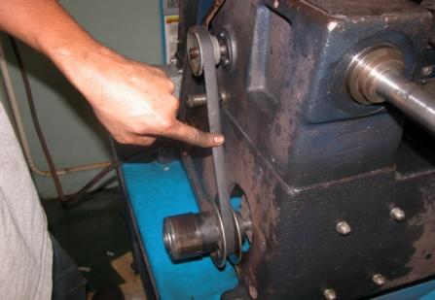
2
 | ลำดับ | รายการตรวจเช็ค | รายละเอียดในการตรวจเช็ค ประจำเดือน
 | 1 | ตรวจสอบแหล่งจ่ายไฟฟ้าและวัดค่ากระแสเครื่อง | 1.1 ตรวจสอบระบบแรงเคลื่อนไฟฟ้ามีแรงดัน 380 V 3 เฟส บันทึกค่าลงในตาราง
 |  |  | 1.2 ตรวจวัดกระแสไฟฟ้าขณะเดินตัวเปล่าบันทึกค่าลงในตาราง
 | 2 | ตรวจสอบสายพาน | ตัวสายพานต้องไม่แตกหรือฉีกขาดหากพบสายพานชำรุด ให้เปลี่ยนทันที
 | 3 | ตรวจสอบระดับน้ำมันเกียร์ | ระดับน้ำมันจะต้องอยู่สูงกว่าครึ่งของช่องดูน้ำมัน
 | 4 | ตรวจสอบสภาพของตัวเครื่อง | ตรวจดูรอยบิดเบี้ยวหรือชำรุดของชิ้นส่วนที่เคลื่อนที่ด้วยสายตา ได้แก่ แกนเพลา รางเลื่อนสไลด์
3
 |  |  | แกนยึดมีดกลึง พูลเลย์สายพาน หากพบให้เปลี่ยนทันที
 | 5 | ตรวจสอบตัวสวิตช์ | ตัวสวิตช์คันโยกทั้ง 3 ตัว และสวิตช์ปรับความเร็วรอบ ต้องหมุนปรับใช้งานได้ตามที่ต้องการ ไม่ฝืด

4

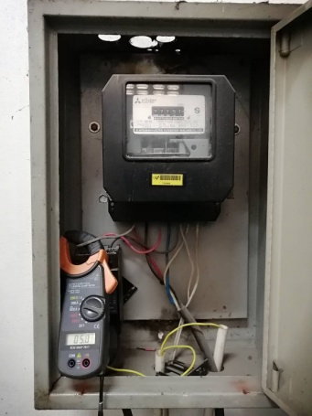
1

5
5

5

เครื่องเจียรจานแท่น
บริษัท โตโยต้านนทบุรี ผู้จำหน่ายโตโยต้า จำกัด
ตารางการตรวจเช็คและบำรุงรักษา เครื่องเจียรจานเบรกแบบตั้งพื้น
ยี่ห้อ HOFMANN รุ่น TRUECUT 401

2
8
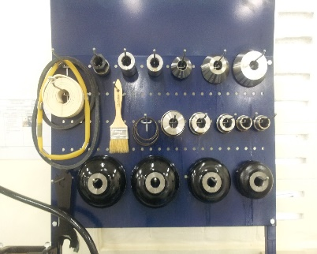
 | ลำดับ | รายการตรวจเช็ค | รายละเอียดในการตรวจเช็ค
 | 1 | ตรวจสอบระดับน้ำมันเกียร์ | ระดับน้ำมันจะต้องอยู่สูงกว่าครึ่งของช่องดูน้ำมัน หากน้ำมันต่ำกว่าให้แจ้งช่างซ่อมบำรุง เพื่อตรวจสอบ
 | 2 | ตรวจสอบระบบไฟส่องสว่าง | ตรวจสอบสายไฟและปลั๊กต้องไม่แตก ฉีก ขาด เสียปลั๊กและเปิดสวิชท์หลอดไฟต้องติด
 | 3 | ตรวจสอบชุดสวิตช์ต่างๆ | ตัวสวิตซ์คันโยก และสวิตซ์ปรับความเร็วรอบ ต้องหมุนปรับใช้งานได้ตามที่ต้องการ ไม่ฝึด
 | 4 | ตรวจสอบตัวมือหมุน | ตัวมือหมุนปรับเลื่อนไสลด์ ต้องหมุนได้คล่องทั้งหมุนซ้ายและหมุนขวาไม่ติดขัด
 | 5 | ตรวจสอบตัวมีดกลึง | ตัวมีดกลึงด้านที่ใช้งาน ที่ปลายมีดต้องไม่แตกหรือปิ่น
 | 6 | ตรวจสอบแกนเพลา | การตรวจเช็คแกนเพลา ให้ทำการเปิดเครื่องแล้วดูที่ตัวแกนเพลาต้องไม่แกว่ง
 | 7 | ตรวจสอบสายพาน | ตัวสายพานต้องไม่แตกหรือฉีกขาดหากพบสายพานชำรุด แจ้งแผนกซ่อมบำรุงเปลี่ยนทันที
 | 8 | ตรวจสอบชุดอุปกรณ์ประจำเครื่อง | ตรวจสอบอุปกรณ์ประจำเครื่อง ถ้าไม่ครบให้จัดหามาให้ครบและทำความสะอาดด้วยผ้าโดยใช้ผ้าเช็ด
 | 9 | ทำความสะอาดและการหล่อลื่น | ใช้แปรงทำความสะอาดเศษเหล็กบนตัวเครื่องและตามจุดรางเลื่อน ห้ามใช้ลมเป่าเศษเหล็กโดยเด็ดขาด
 |  |  | ใช้น้ำมันใสหล่อลื่นตามจุดรางเลื่อนของตัวเครื่องและตัวแกนพลา
9
7
4
6
1

3
3

5
3

